ภาษีป้าย
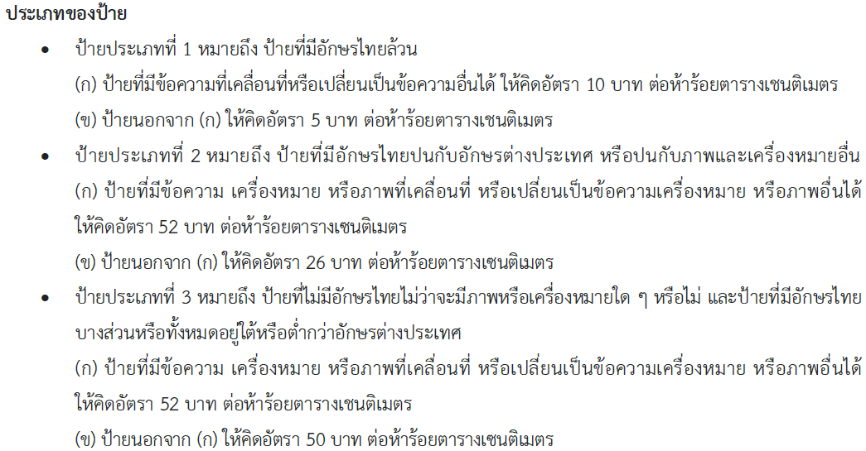
ข้อมูลการจัดเก็บภาษีป้าย ประจำปีงบประมาณ พ.ศ. 2567 สำนักงานเขตดอนเมือง
ประเภทป้าย | ไตรมาสที่ 1 | ไตรมาสที่ 2 | รวม
 | ตุลาคม - ธันวาคม 2566 | มกราคม - มีนาคม 2567
ประเภท 1 | 20,830.00 | 787,660.00 | 808,490.00
ประเภท 2 | 313,499.00 | 7,400,368.50 | 7,713,867.50
ประเภท 3 | 299,647.50 | 4,611,530.50 | 4,911,178.00
รวม | 633,976.50 | 12,799,559.00 | 13,433,535.50

